git
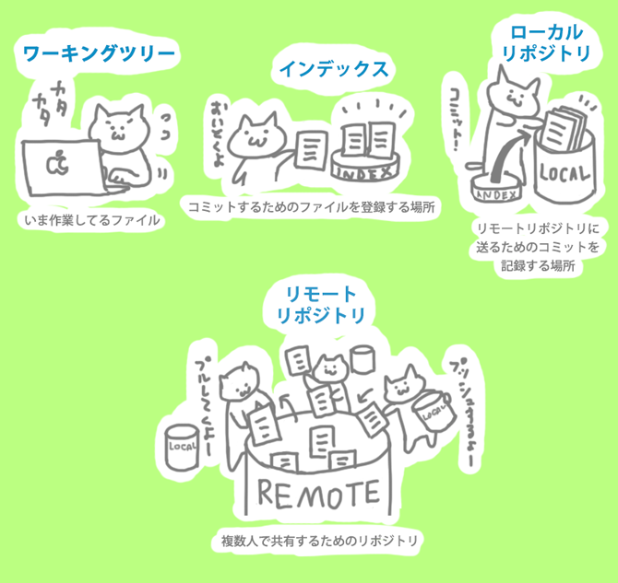
●Gitで管理する

・git init

カレントディレクトリ内に.git という隠しファイルが生成される
生成されることすなわちgitで管理できるようになることである

●インデックスにあげる場合

git add ファイル名

git status
状態を確認する

git diff --staged
stage環境にあげたファイルの変更箇所を表示

●ﾛｰｶﾙﾘﾎﾟｼﾞﾄﾘへのコミット | ●git hub を使用する上での初期設定

git commit | ●リモートリポジトリの設定 | <URL>

 | git remote add origin <URL> | Git Hub で作成したリポジトリの管理画面で Clone or Downlload でPath が手に入る

●リモートリポジトリへのpush

git push -u origin master | ※リモートへpush出来ない場合(github)

 | git merge --allow-unrelated-histories origin/master

 | ↑上記リモートリポジトリへのpush が失敗した場合に
 | 設定する

